2023_08_data
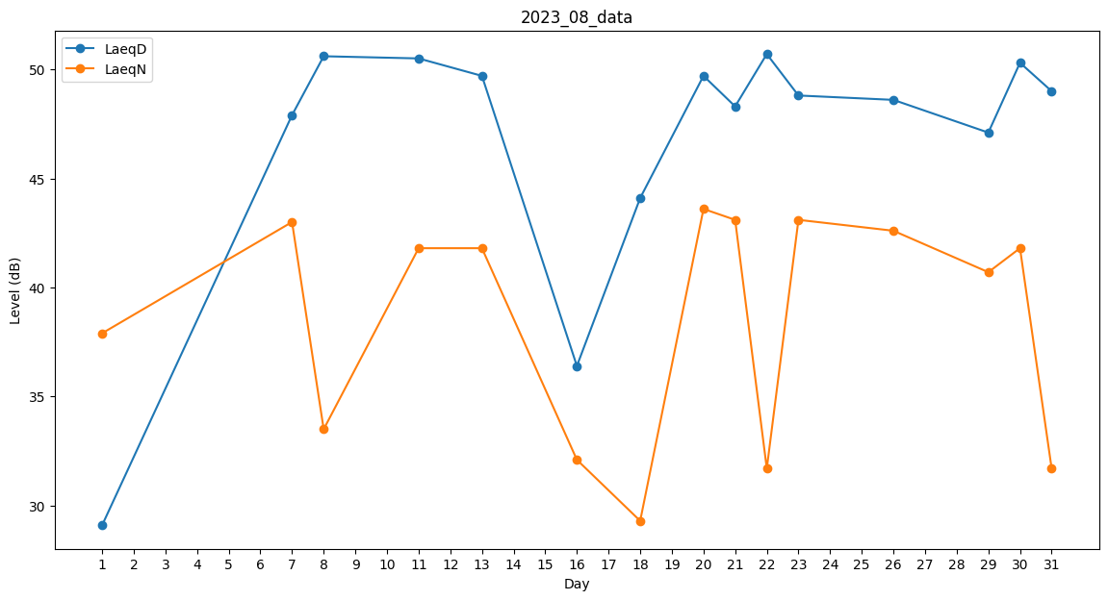
Day | LaeqD | LaeqN
1 | 29.1 | 37.9
2 | 47.7 | 0
3 | 43.1 | 0
4 | 50.5 | 0
5 | 0 | 0
6 | 46 | 0
7 | 47.9 | 43
8 | 50.6 | 33.5
9 | 51 | 0
10 | 49.2 | 0
11 | 50.5 | 41.8
12 | 48.1 | 0
13 | 49.7 | 41.8
14 | 42.8 | 0
15 | 0 | 0
16 | 36.4 | 32.1
17 | 0 | 29.3
18 | 44.1 | 29.3
19 | 47.4 | 0
20 | 49.7 | 43.6
21 | 48.3 | 43.1
22 | 50.7 | 31.7
23 | 48.8 | 43.1
24 | 49.2 | 0
25 | 29 | 0
26 | 48.6 | 42.6
27 | 39.5 | 0
28 | 44 | 0
29 | 47.1 | 40.7
30 | 50.3 | 41.8
31 | 49 | 31.7

